個人資料保護法告知義務內容
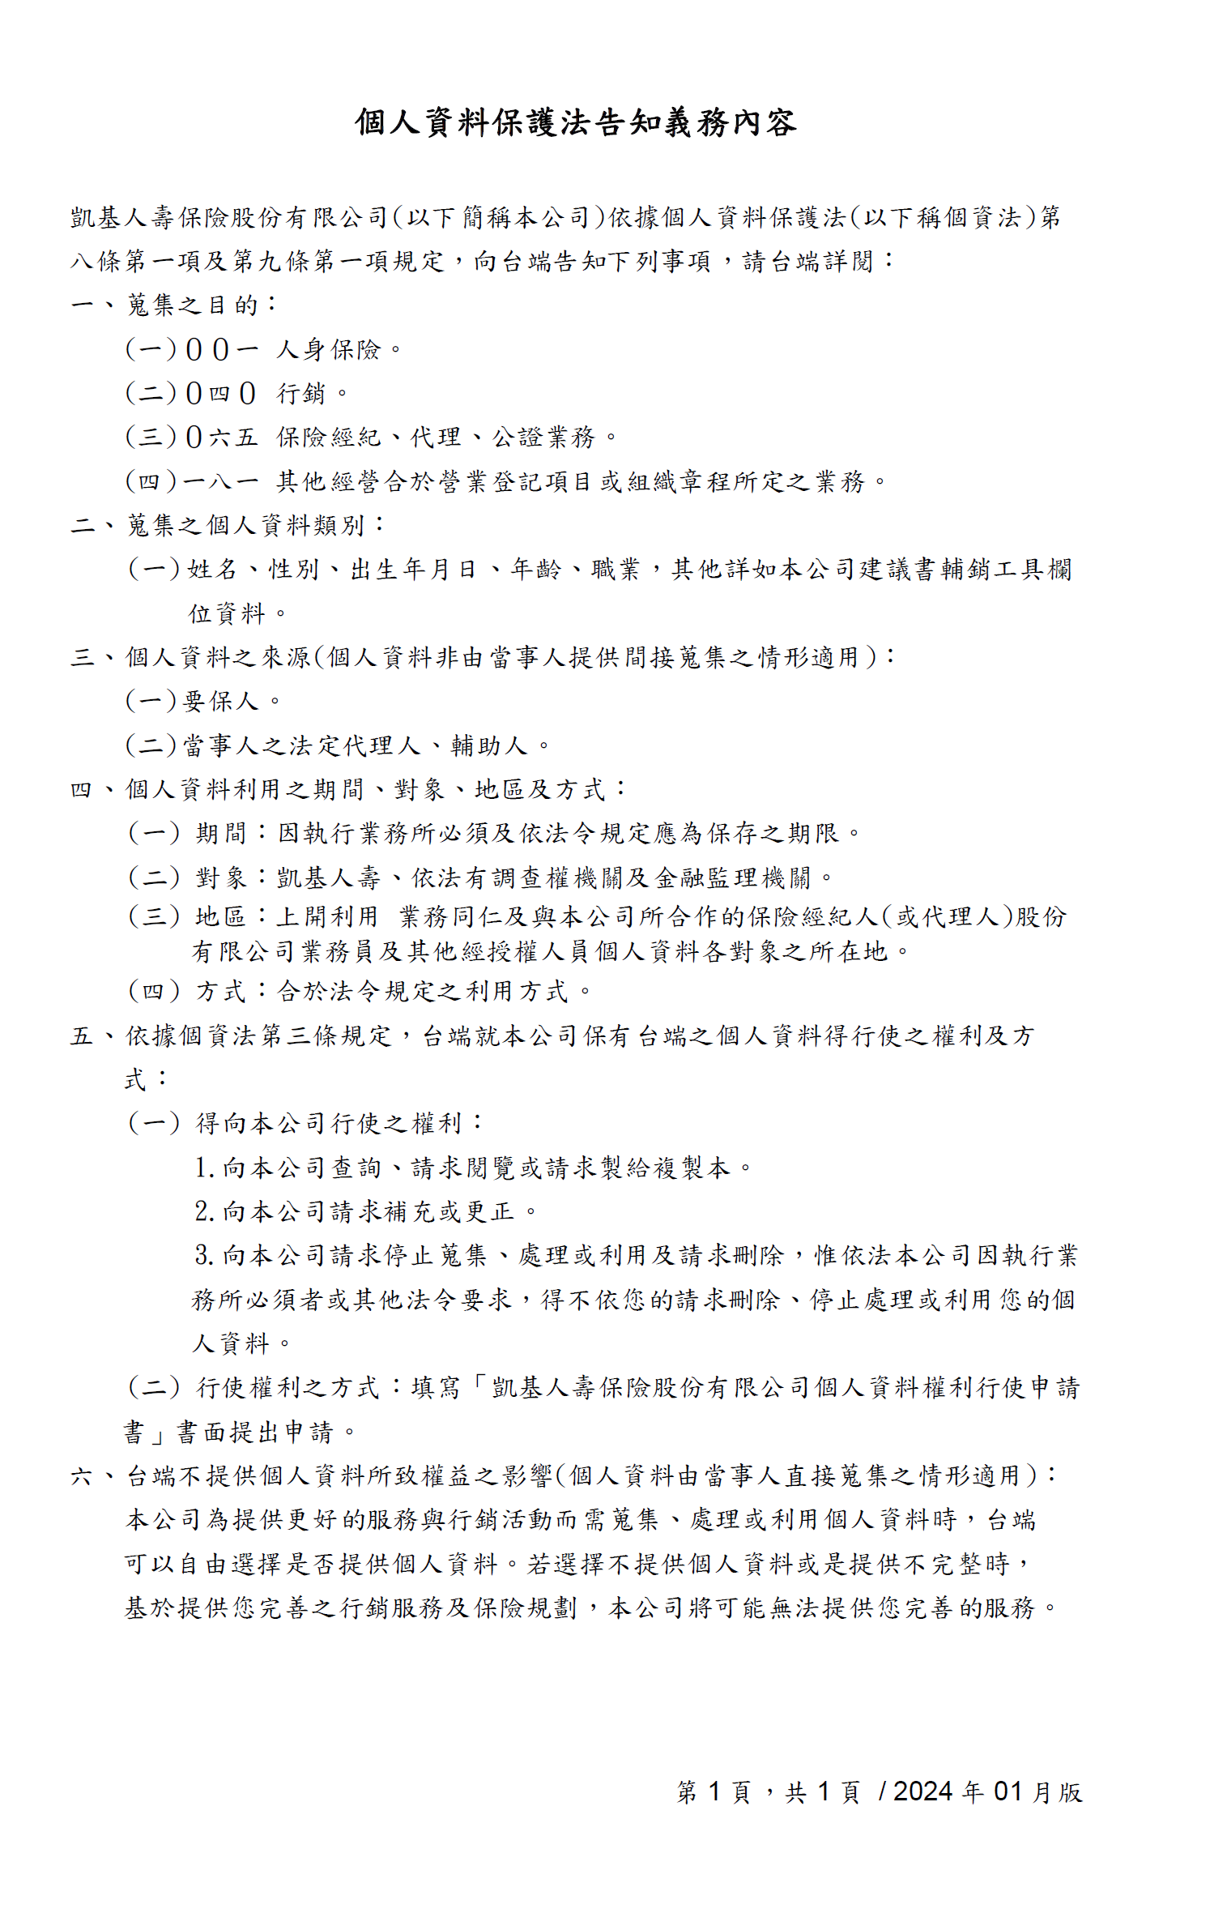

審閱期間確認聲明書
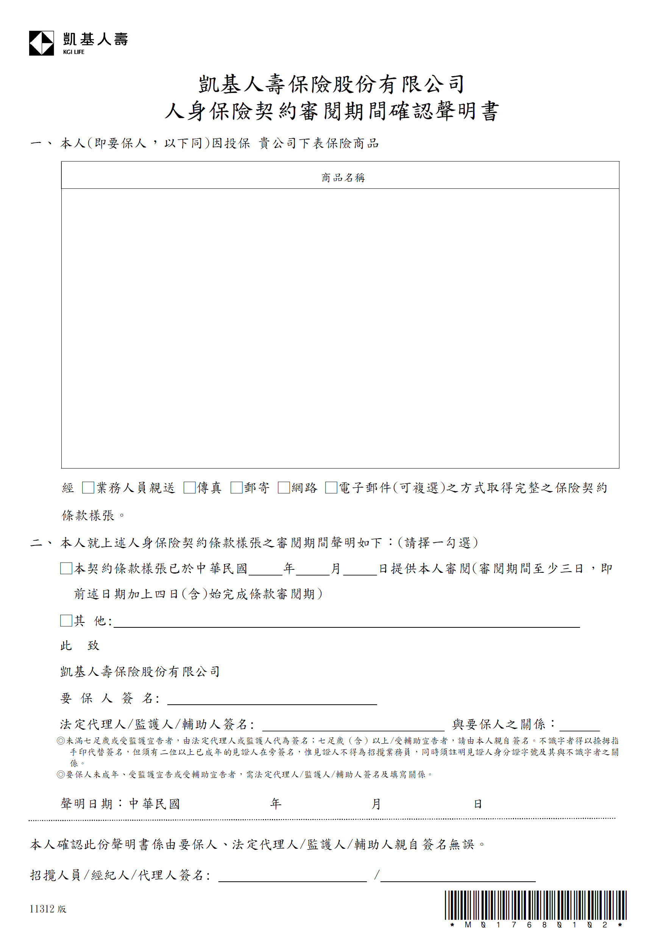

凱基人壽美利成臻美元利率變動型終身壽險－定期給付型

高齡錄音作業流程
